Estadísticas
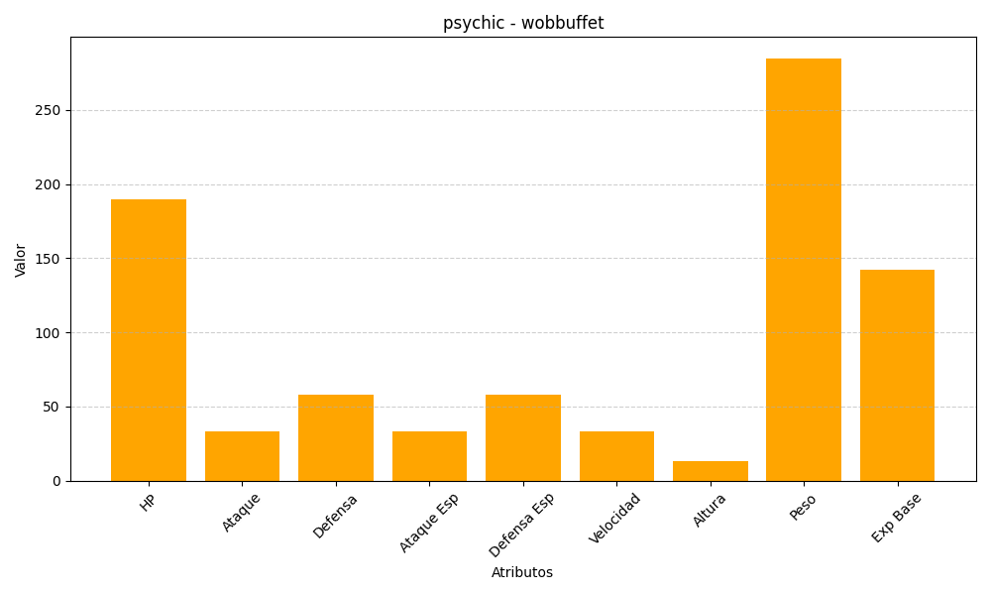
ID | Nombre | Tipo | HP | Ataque | Defensa | Ataque Especial | Defensa Especial | Velocidad | Altura | Peso | Experiencia Base
202 | wobbuffet | psychic | 190 | 33 | 58 | 33 | 58 | 33 | 13 | 285 | 142

